Hoja1
 | Automoviles clase media.xls
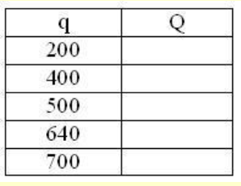
 | q | Q | q2
 | 0 | 500.00
 | 200 | 479.15742375 | 40000 | 229591.83673 | 479.15742375
 | 400 | 410.32590332 | 160000 | 168367.34694 | 410.32590332
 | 500 | 349.92710611 | 250000 | 122448.97959 | 349.92710611
 | 640 | 202.53495541 | 409600 | 41020.408163 | 202.53495541
 | 700 | 0 | 490000 | 0 | 0

POTENCIA(BASE ; EXPONENTE)

